表2-3
図1-1 医療施設数の年次推移
 |  |  |  |  |  |  | 各年10月1日現在
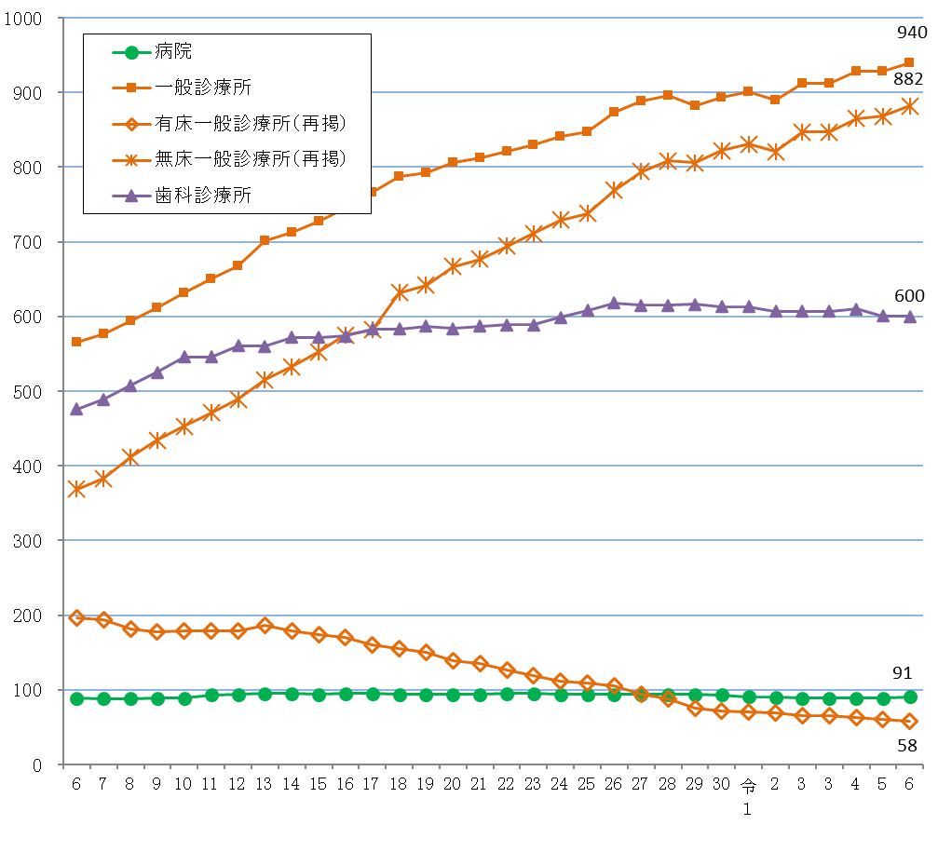

表２ 施設の種類別にみた施設数の動態状況
 |  |  |  |  |  |  |  | （令和5年10月～令和6年９月）
 | 令和5年 10月１日 現在 | 増減数 |  |  |  |  |  | 令和6年 10月１日 現在
 |  |  | 増 |  | 減 |  | 種別等 の変更
 |  |  | 開設 | 再開 | 廃止 | 休止
総数 | 1,618 | 13 | 80 | 6 | 59 | 14 | - | 1,631
病院 | 89 | 2 | 3 | - | 1 | - | - | 91
精神科病院 | 13 | - | - | - | - | - | - | 13
一 般 病 院 | 76 | 2 | 3 | - | 1 | - | - | 78
一般診療所 | 928 | 12 | 58 | 5 | 44 | 7 | - | 940
歯科診療所 | 601 | △ 1 | 19 | 1 | 14 | 7 | - | 600

表３ 人口10万対施設数
 |  |  |  |  |  |  |  | 令和５年10月１日現在
 |  |  | 病院 |  |  | 一般 診療所 |  | 歯科 診療所
 |  |  |  | 精神科病院 | 一般病院 |  | 有床
施設の種類別施設数 | 全国 |  | 8,060 | 1,057 | 7,003 | 105,207 | 5,415 | 66,378
 | 沖縄県 |  | 91 | 13 | 78 | 940 | 58 | 600
人口10万対施設数 | 全国 |  | 6.5 | 0.9 | 5.7 | 85.0 | 4.4 | 53.6
 | 沖縄県 |  | 6.2 | 0.9 | 5.3 | 64.1 | 4.0 | 40.9

表4
(2) 開設者別にみた施設数
施設数を開設者別にみると、病院は「医療法人」が66施設（病院総数の72.5％）と最も多く、次いで「公的医療機関」が９施設(同9.9%)となっている。一般診療所は「医療法人」が423施設（一般診療所総数の45.0%）と最も多く、次いで「個人」が339施設（同36.1％）となっている。歯科診療所は「個人」が444施設（歯科診療所総数の74.0%）と最も多くなっている。 前年と比べると、病院は「医療法人」が２施設増加した。一般診療所は「医療法人」が15施設増加し、「個人」が６施設減少した。歯科診療所は「医療法人」が2施設増加し、「公的医療機関」及び「個人」がそれぞれ２施設ずつ減少している。（表4）

 | 1 | 1 | 1 | 1 | 1
表4 開設者別にみた施設数
 |  |  |  |  |  |  |  | 各年10月1日現在
 |  | 施設数 |  |  |  | 対前年 |  | 構成割合(%)
 |  | 令和３年 | 令和４年 | 令和５年 | 令和６年 | 増減数 | 増減率(%) | 令和５年 | 令和６年
病院 |  | 89 | 89 | 89 | 91 | 2 | 2.2 | 100.0 | 100.0
 | 国 | 6 | 6 | 6 | 6 | - | - | 6.7 | 6.6
 | 公的医療機関 | 9 | 9 | 9 | 9 | - | - | 10.1 | 9.9
 | 社会保険関係団体 | - | - | - | - | - | ・ | - | -
 | 医療法人 | 64 | 64 | 64 | 66 | 2 | 3.1 | 71.9 | 72.5
 | 個人 | - | - | - | - | - | ・ | - | -
 | その他 | 10 | 10 | 10 | 10 | - | - | 11.2 | 11.0
一般診療所 |  | 912 | 928 | 928 | 940 | 12 | 1.3 | 100.0 | 100.0
 | 国 | 11 | 11 | 12 | 12 | - | - | 1.3 | 1.3
 | 公的医療機関 | 46 | 44 | 44 | 42 | △ 2 | △ 4.5 | 4.7 | 4.5
 | 社会保険関係団体 | 6 | 6 | 4 | 4 | - | - | 0.4 | 0.4
 | 医療法人 | 395 | 398 | 408 | 423 | 15 | 3.7 | 44.0 | 45.0
 | 個人 | 346 | 356 | 345 | 339 | △ 6 | △ 1.7 | 37.2 | 36.1
 | その他 | 108 | 113 | 115 | 120 | 5 | 4.3 | 12.4 | 12.8
歯科診療所 |  | 607 | 610 | 601 | 600 | △ 1 | △ 0.2 | 100.0 | 100.0
 | 国 | - | - | - | - | - | ・ | - | -
 | 公的医療機関 | 12 | 12 | 11 | 9 | △ 2 | △ 18.2 | 1.8 | 1.5
 | 社会保険関係団体 | - | - | - | - | - | ・ | - | -
 | 医療法人 | 133 | 137 | 143 | 145 | 2 | 1.4 | 23.8 | 24.2
 | 個人 | 461 | 460 | 446 | 444 | △ 2 | △ 0.4 | 74.2 | 74.0
 | その他 | 1 | 1 | 1 | 2 | 1 | 100.0 | 0.2 | 0.3

表8
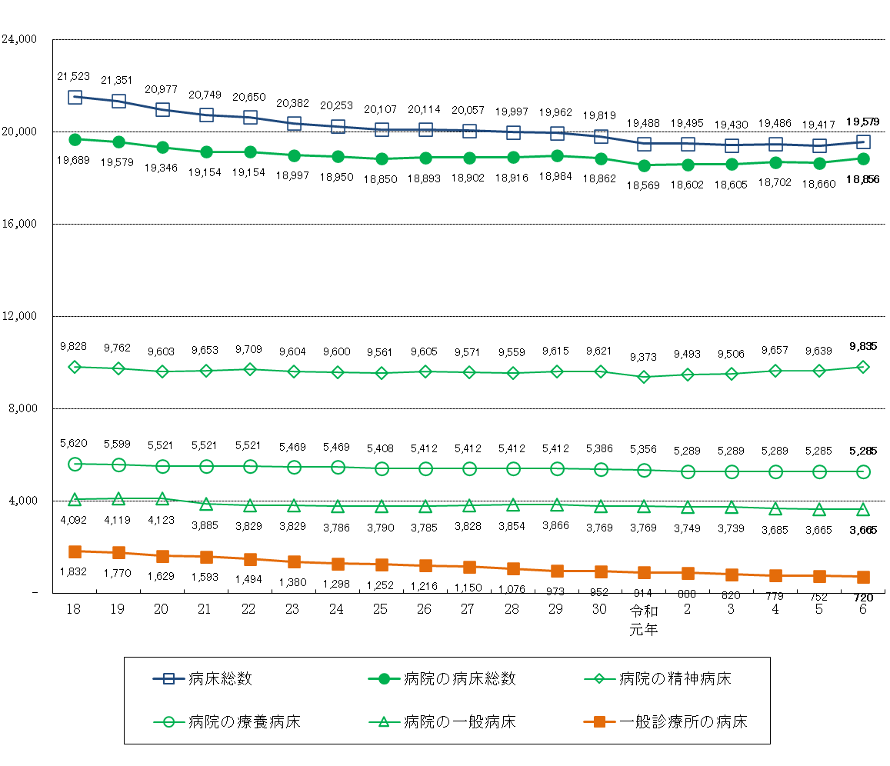
図1-2 病床の種類別にみた病床数の年次推移

表8 病床の種類別に見た病床数の年次推移
 |  |  |  |  |  |  |  |  |  |  |  |  |  |  |  |  | 各年10月１日現在
 |  | 18 | 19 | 20 | 21 | 22 | 23 | 24 | 25 | 26 | 27 | 28 | 29 | 30 | 令和 元年 | 2 | 3 | 4 | 5 | 6
病床総数 |  | 21,523 | 21,351 | 20,977 | 20,749 | 20,650 | 20,382 | 20,253 | 20,107 | 20,114 | 20,057 | 19,997 | 19,962 | 19,819 | 19,488 | 19,495 | 19,430 | 19,486 | 19,417 | 19,579
病院 |  | 19,689 | 19,579 | 19,346 | 19,154 | 19,154 | 18,997 | 18,950 | 18,850 | 18,893 | 18,902 | 18,916 | 18,984 | 18,862 | 18,569 | 18,602 | 18,605 | 18,702 | 18,660 | 18,856
 | 精神病床 | 5,620 | 5,599 | 5,521 | 5,521 | 5,521 | 5,469 | 5,469 | 5,408 | 5,412 | 5,412 | 5,412 | 5,412 | 5,386 | 5,356 | 5,289 | 5,289 | 5,289 | 5,285 | 5,285
 | 感染症病床 | 18 | 18 | 18 | 24 | 24 | 24 | 24 | 24 | 24 | 24 | 24 | 24 | 24 | 24 | 24 | 24 | 24 | 24 | 24
 | 結核病床 | 131 | 81 | 81 | 71 | 71 | 71 | 71 | 67 | 67 | 67 | 67 | 67 | 62 | 47 | 47 | 47 | 47 | 47 | 47
 | 療養病床 | 4,092 | 4,119 | 4,123 | 3,885 | 3,829 | 3,829 | 3,786 | 3,790 | 3,785 | 3,828 | 3,854 | 3,866 | 3,769 | 3,769 | 3,749 | 3,739 | 3,685 | 3,665 | 3,665
 | 一般病床 | 9,828 | 9,762 | 9,603 | 9,653 | 9,709 | 9,604 | 9,600 | 9,561 | 9,605 | 9,571 | 9,559 | 9,615 | 9,621 | 9,373 | 9,493 | 9,506 | 9,657 | 9,639 | 9,835
一般診療所 |  | 1,832 | 1,770 | 1,629 | 1,593 | 1,494 | 1,380 | 1,298 | 1,252 | 1,216 | 1,150 | 1,076 | 973 | 952 | 914 | 888 | 820 | 779 | 752 | 720
 | (再掲)療養病床 | 267 | 267 | 263 | 263 | 229 | 208 | 176 | 176 | 168 | 168 | 161 | 116 | 112 | 83 | 77 | 61 | 61 | 51 | 38
歯科診療所 |  | 2 | 2 | 2 | 2 | 2 | 5 | 5 | 5 | 5 | 5 | 5 | 5 | 5 | 5 | 5 | 5 | 5 | 5 | 3

